상품제안서
쥬드 그립톡 6K 5단 수동 경량 양우산(UPF50+) | 상품코드: S42884

 |  |  |  |  |  |  | 02-713-8555 | www.synergygift.co.kr
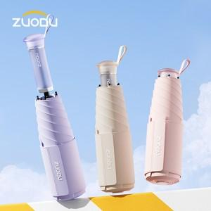

【상세/제작정보】 | <p style="text-align: left;" align="left"><span style="font-size: 14pt;">※ 컬러인쇄 별도문의 바랍니다.</span></p>

【인쇄/포장옵션】 | 실크, 원단실크1도 / 포장지포장

【공급단가】 | 수량 | 20~ | 100~ | 300~ | 500~ | 1,000~
*VAT별도 | 단가 | 18,200원 | 17,220원 | 16,380원 | 15,960원 | 15,680원

【상품 URL】 | https://www.synergygift.co.kr:443/src/goods_detail.php?gdno=42884

